Плиссе (Crush)
Плиссе
Материал: 100% полиэстер (принт) Модель с верхним и нижним натяжением Монтажный комплект прилагается Страна производитель: Россия
Наименование товара | Ткань | Цвет | Фото | Артикул | Штрих код | Размер, см | Кол-во шт. в оптовой уп. | Цена в руб. с НДС за 1 шт.
Плиссе | 100% PES | Серый (Crush) | 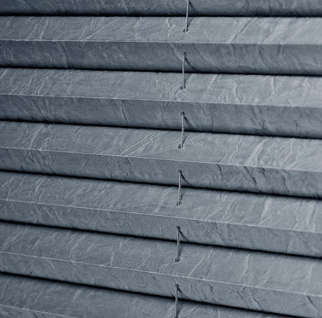 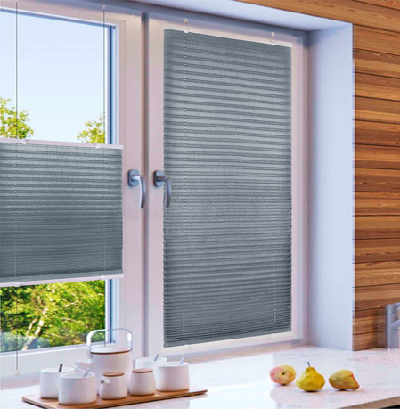 | 140801052 | 4690617336249 | 52*170 | 6 | 908
Плиссе | 100% PES | Серый (Crush) |  | 140801057 | 4690617336256 | 57*170 | 6 | 958
Плиссе | 100% PES | Серый (Crush) |  | 140801065 | 4690617336263 | 65*170 | 6 | 1037
Плиссе | 100% PES | Серый (Crush) |  | 140801068 | 4690617336270 | 68*170 | 6 | 1068
Плиссе | 100% PES | Серый (Crush) |  | 140801073 | 4690617336287 | 73*170 | 6 | 1119

Плиссе (Принт)
Плиссе
Материал: 100% полиэстер (принт) Модель с верхним и нижним натяжением Монтажный комплект прилагается Страна производитель: Россия
Наименование товара | Ткань | Цвет | Фото | Артикул | Штрих код | Размер, см | Кол-во шт. в оптовой уп. | Цена в руб. с НДС за 1 шт.
Плиссе | 100% PES | Белый (принт) | 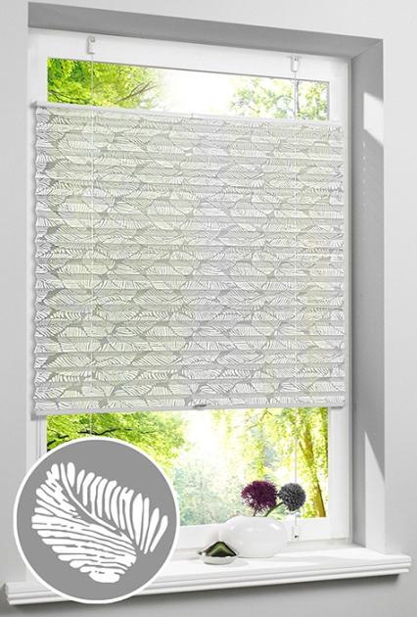 | 140701052 | 4690617335693 | 52*170 | 6 | 1371
Плиссе | 100% PES | Белый (принт) |  | 140701057 | 4690617335709 | 57*170 | 6 | 1459
Плиссе | 100% PES | Белый (принт) |  | 140701065 | 4690617335716 | 65*170 | 6 | 1623
Плиссе | 100% PES | Белый (принт) |  | 140701068 | 4690617335723 | 68*170 | 6 | 1660
Плиссе | 100% PES | Белый (принт) |  | 140701073 | 4690617335730 | 73*170 | 6 | 1850

Плиссе
Плиссе
Материал: креп, non waven, blackout Модель с верхним и нижним натяжением Монтажный комплект прилагается Страна производитель: Россия
Наименование товара | Ткань | Цвет | Фото | Артикул | Штрих код | Размер, см | Кол-во шт. в оптовой уп. | Цена в руб. с НДС за 1 шт.
Плиссе | Crepe | Белый | 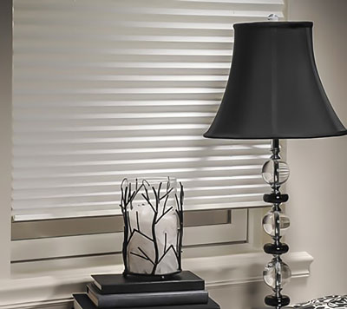 | 140401037 | 4690617106156 | 37*170 | 6 | 708
Плиссе | Crepe | Белый |  | 140401043 | 4690617106163 | 43*170 | 6 | 761
Плиссе | Crepe | Белый |  | 140401048 | 4690617106170 | 48*170 | 6 | 808
Плиссе | Crepe | Белый |  | 140401052 | 4690617106187 | 52*170 | 6 | 846
Плиссе | Crepe | Белый |  | 140401057 | 4690617106194 | 57*170 | 6 | 892
Плиссе | Crepe | Белый |  | 140401065 | 4690617106200 | 65*170 | 6 | 970
Плиссе | Crepe | Белый |  | 140401068 | 4690617106217 | 68*170 | 6 | 985
Плиссе | Crepe | Белый |  | 140401073 | 4690617106224 | 73*170 | 6 | 1038
Плиссе | Crepe | Белый |  | 140401080 | 4690617106231 | 80*170 | 6 | 1110
Плиссе | Crepe | Белый |  | 140401090 | 4690617106248 | 90*170 | 6 | 1201
Плиссе | Crepe | Белый |  | 140401098 | 4690617106255 | 98*170 | 6 | 1275
Плиссе | Crepe | Светло-бежевый | 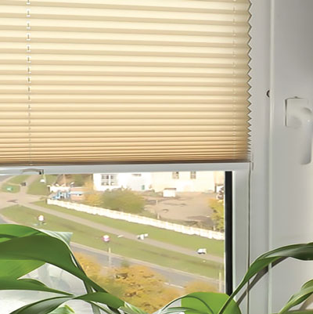 | 140402037 | 4690617106262 | 37*170 | 6 | 708
Плиссе | Crepe | Светло-бежевый |  | 140402043 | 4690617106279 | 43*170 | 6 | 761
Плиссе | Crepe | Светло-бежевый |  | 140402048 | 4690617106286 | 48*170 | 6 | 808
Плиссе | Crepe | Светло-бежевый |  | 140402052 | 4690617106293 | 52*170 | 6 | 846
Плиссе | Crepe | Светло-бежевый |  | 140402057 | 4690617106309 | 57*170 | 6 | 892
Плиссе | Crepe | Светло-бежевый |  | 140402065 | 4690617106316 | 65*170 | 6 | 970
Плиссе | Crepe | Светло-бежевый |  | 140402068 | 4690617106323 | 68*170 | 6 | 985
Плиссе | Crepe | Светло-бежевый |  | 140402073 | 4690617106330 | 73*170 | 6 | 1038
Плиссе | Crepe | Светло-бежевый |  | 140402080 | 4690617106347 | 80*170 | 6 | 1110
Плиссе | Crepe | Светло-бежевый |  | 140402090 | 4690617106354 | 90*170 | 6 | 1201
Плиссе | Crepe | Светло-бежевый |  | 140402098 | 4690617106361 | 98*170 | 6 | 1275
Плиссе | Non Waven | Белый |  | 140501037 | 4690617106378 | 37*170 | 6 | 602
Плиссе | Non Waven | Белый |  | 140501043 | 4690617106385 | 43*170 | 6 | 639
Плиссе | Non Waven | Белый |  | 140501048 | 4690617106392 | 48*170 | 6 | 671
Плиссе | Non Waven | Белый |  | 140501052 | 4690617106408 | 52*170 | 6 | 696
Плиссе | Non Waven | Белый |  | 140501057 | 4690617106415 | 57*170 | 6 | 727
Плиссе | Non Waven | Белый |  | 140501065 | 4690617106422 | 65*170 | 6 | 777
Плиссе | Non Waven | Белый |  | 140501068 | 4690617106439 | 68*170 | 6 | 788
Плиссе | Non Waven | Белый |  | 140501073 | 4690617106446 | 73*170 | 6 | 826
Плиссе | Non Waven | Белый |  | 140501080 | 4690617106453 | 80*170 | 6 | 869
Плиссе | Non Waven | Белый |  | 140501090 | 4690617106460 | 90*170 | 6 | 939
Плиссе | Non Waven | Белый |  | 140501098 | 4690617106477 | 98*170 | 6 | 995
Плиссе | Blackout | Белый |  | 140601037 | 4690617106484 | 37*170 | 6 | 1095
Плиссе | Blackout | Белый |  | 140601043 | 4690617106491 | 43*170 | 6 | 1213
Плиссе | Blackout | Белый |  | 140601048 | 4690617106507 | 48*170 | 6 | 1275
Плиссе | Blackout | Белый |  | 140601052 | 4690617106514 | 52*170 | 6 | 1391
Плиссе | Blackout | Белый |  | 140601057 | 4690617106521 | 57*170 | 6 | 1487
Плиссе | Blackout | Белый |  | 140601065 | 4690617106538 | 65*170 | 6 | 1647
Плиссе | Blackout | Белый |  | 140601068 | 4690617106545 | 68*170 | 6 | 1700
Плиссе | Blackout | Белый |  | 140601073 | 4690617106552 | 73*170 | 6 | 1806
Плиссе | Blackout | Белый |  | 140601080 | 4690617106569 | 80*170 | 6 | 2115
Плиссе | Blackout | Белый |  | 140601090 | 4690617106576 | 90*170 | 6 | 2146
Плиссе | Blackout | Белый |  | 140601098 | 4690617106583 | 98*170 | 6 | 2305

